詳細 (2)
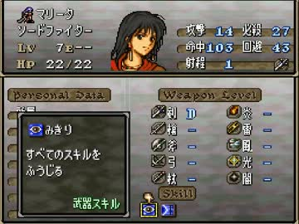
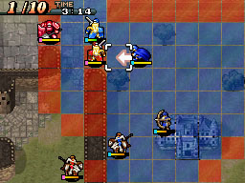
 |  |  | ステータス | マップ
シーン仕様

必要なもの

名前 | サイズ(暫定) | 説明
ユニット画像 | 64*64or48*48 通常のものと少し暗めのもの | 行動前と行動済みように色の明暗で 分かるようにしたいので二種
キャラ絵 | 128*128 | 首から上。ステータス画面で表示する
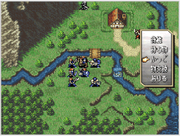
ジョブアイコン | 32*32 | キャラのジョブを簡単に表したもの | 戦闘予想
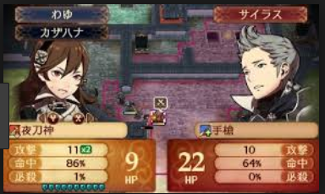
属性アイコン | 32*32 | 精霊の属性を簡単に表したもの

